상품제안서
드망즈 UV DTF필름인쇄 머그_앤즈 | 상품코드: S37875

 |  |  |  |  |  |  | 02-713-8555 | www.synergygift.co.kr
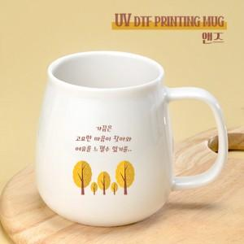

【상세/제작정보】 | <p><span style="font-size: 18.6667px;">※택배비는 1p기본케이스 기준입니다.</span>​</p>

【인쇄/포장옵션】 | DTF필름컬러인쇄 / 1p무지케이스

【공급단가】 | 수량 | 100~ | 300~ | 500~ | 1,000~ | 3,000~
*VAT별도 | 단가 | 6,540원 | 6,300원 | 6,060원 | 5,820원 | 5,670원

【상품 URL】 | https://www.synergygift.co.kr:443/src/goods_detail.php?gdno=37875

